需求清单梳理
第一阶段第一批需要实现的站点及功能，预计9/15需要使用
序号 | 工序 | 功能矩阵 | 开发回复 | 优先实现需求 | 备注

第一阶段第二批需要实现的站点及功能

序号 | 工序 | 功能矩阵 | 开发回复 | 优先实现 | 备注
 |  | 停机报警采集 | 支持数采 |  | 停机数据采集更具后期使用情况调整
 |  | 数据采集 | 支持先采集关键数据 |  | 在生产开始的第一天至第十天内确定最终的设备本地数据库字段，并找工艺负责人员签字确认 | 电压保留位数需找公益确定
 |  | 条码规则效验 | 支持
 |  | OEE数据收集 | 数采支持
 |  | 不良处理（返工校验） | 支持不良品拦截，不良品处理流程需要定制开发 | 设备挑选出不良品后，MES能够对不良品进行数据记录，且给设备一个能够识别为返修品的标识

第二阶段需要与设备厂商协商设备与MES的功能清单
序号 | 工序 | 功能矩阵 | 开发回复 | 优先实现
 |  | 设备软件可以实现MES在线与本地生产模式切换
 |  | 工艺标准参数获取
 |  | 人员权限管理校验 |  |  | 要求就是离线和在线都需要根据员工工号登录，离线不校验资质，在线需要校验是否有MES权限
 |  | 型号批号效验 | 需讨论传入参数 |  | 尾盘是否能组合，还是尾盘也只放同一个批号
 |  | 来料信息校验 | 支持人工录入不良品进行拦截（不支持BOM校验）
 |  | 网络异常时可自动实现PING
 |  | MARKING效验/拦截 | 支持不良品（录入，登记）拦截
 |  | 生产信息统计 |  | 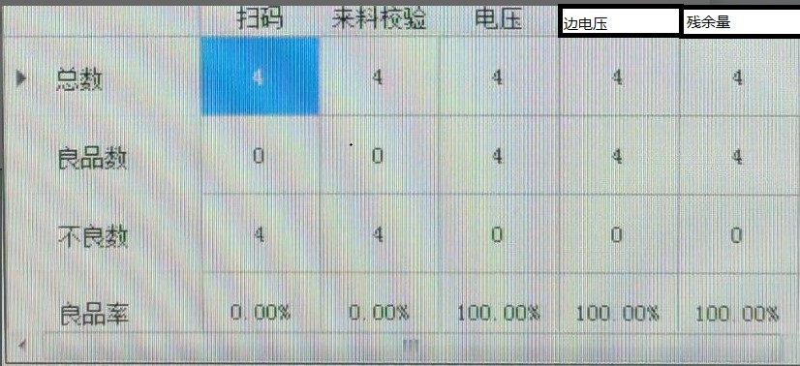
 |  | 设备软件有网络标识，当异常时，可自动启动PING的功能

